Sheet1
ページ名 | CSS | jspファイル名 | 画面説明 | イメージ画像 | 使用する画像 | HTML | いろいろ決め事
first | First.css | login.jsp | ログイン画面 | 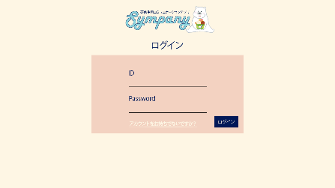 | logo30.png （class=logo_bear) | <input> ・一つ目の項目はautofocus（最初から選択される） ・必須項目にrequiredを付ける | ・背景色、文字の色、フォントはcommon.cssからコピペ ・タイトルはH1サイズ ・divクラス「first」：背景色のピンクの部分を作るため ・input[type="text"]で投稿フォームの編集 アカウント新規作成とログインは同じサイズでも良さそう プロフィールだけサイズが変わる（class付ける） ・input[type="submit"]でボタンの編集を行う
 |  | account.jsp | アカウント新規登録画面 | 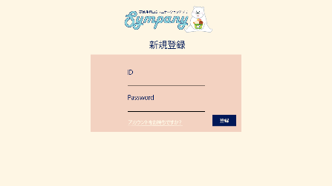
 |  | profilenew.jsp | プロフィール新規登録画面 | 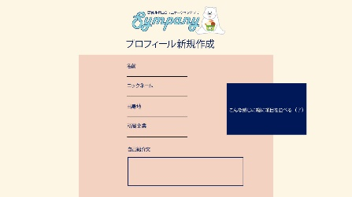

ページ名 | CSS | jspファイル名 | 画面説明 | イメージ画像 | 使用する画像 | HTML | いろいろ決め事
second | Second.css common.css | roomnew.jsp | ルームの新規作成画面 | 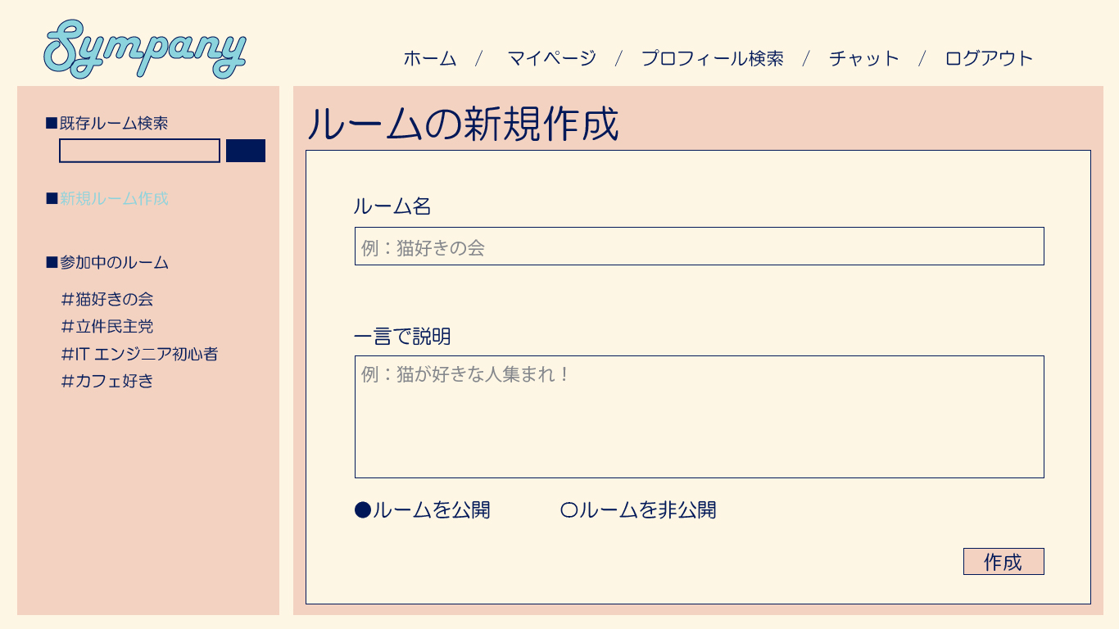 |  | <input> ・一つ目の項目はautofocus（最初から選択される） ・必須項目にrequiredを付ける ・leftmenu.jsp（common.css) | ・タイトルはH2サイズ ・bodyクラスを「second」で統一：配置などに使用 ・divクラス「first」：背景色のピンクの部分を作るため ・input[type="text"]で投稿フォームの編集 アカウント新規作成とログインは同じサイズでも良さそう プロフィールだけサイズが変わる（class付ける）
 |  | roomedit.jsp | ルームの編集画面 | 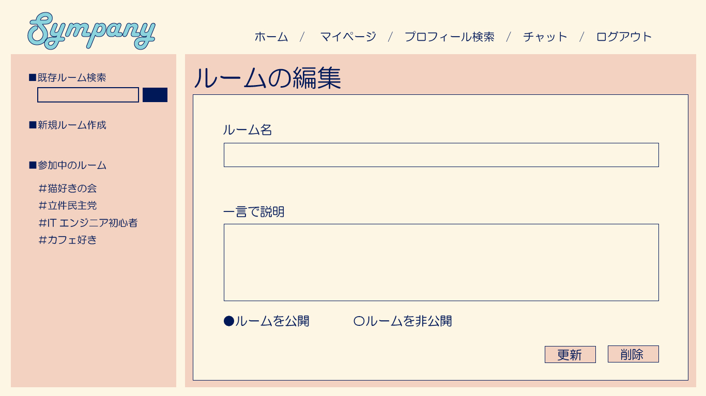
 |  | roomsearch.jsp | ルームの検索画面 | 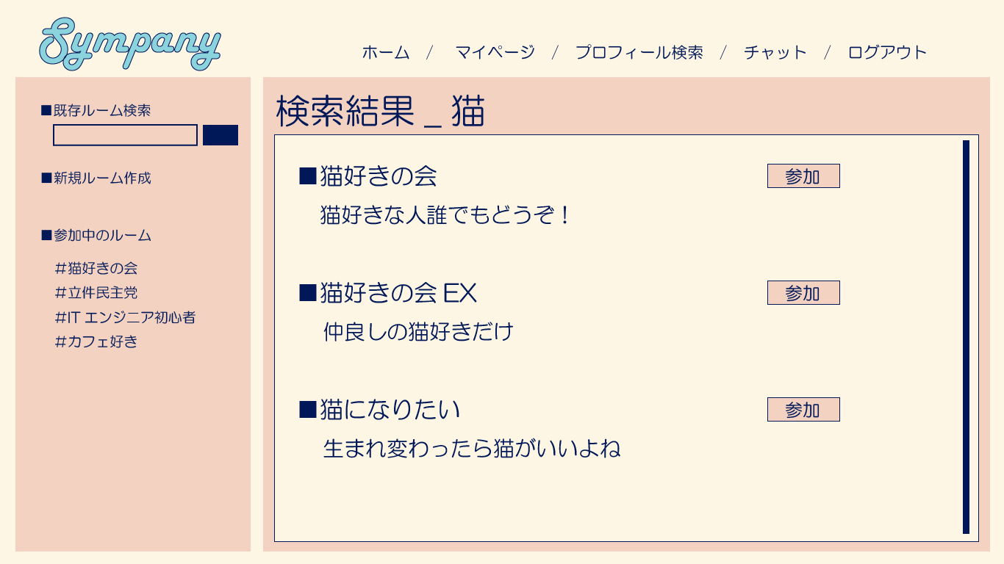
 |  | mypage.jsp | マイページ | 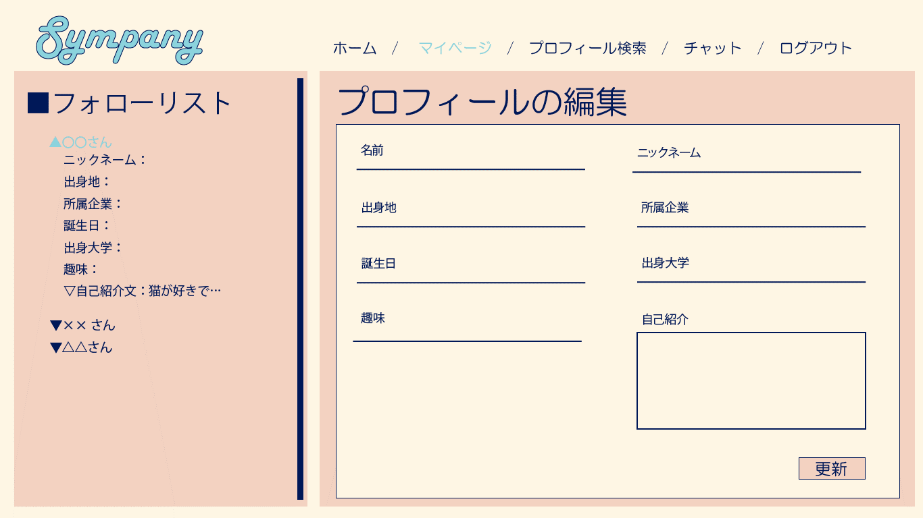 |  | ・follow.jsp (common.css)

ページ名 | CSS | jspファイル名 | 画面説明 | イメージ画像 | 使用する画像 | HTML | いろいろ決め事
third | third.css common.css | chat.jsp（リアクション、 バーの装飾、文字の色） | チャット画面 | 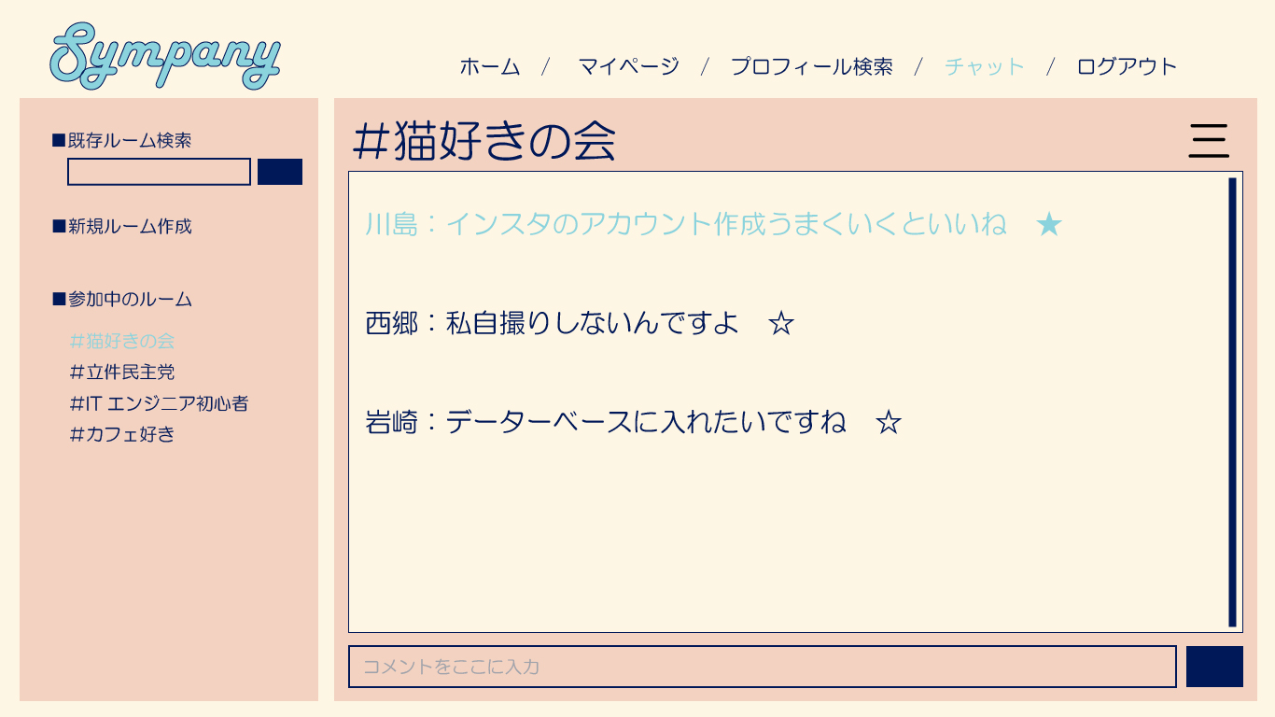
 |  | profilesearch.jsp | プロフィール検索 | 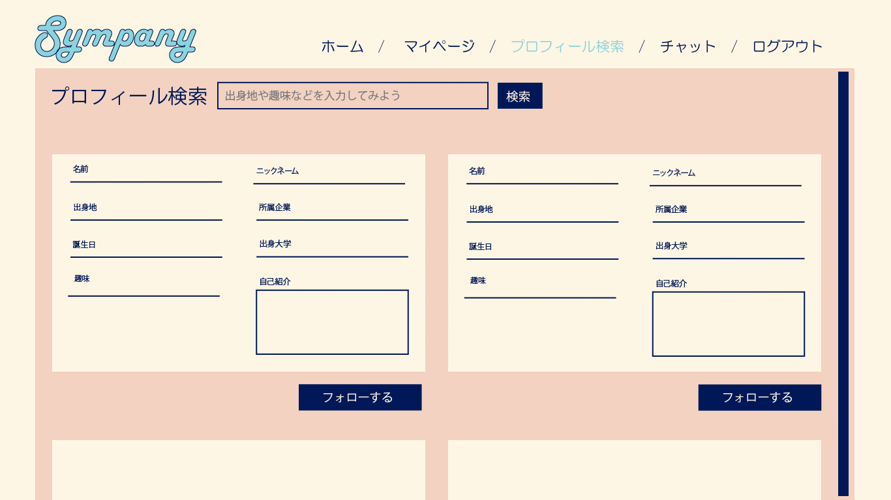

ページ名 | CSS | jspファイル名 | 画面説明 | イメージ画像 | 使用する画像 | HTML | いろいろ決め事
その他 | common.css | home.jsp（画像、ここに飛ぶ） | ホーム画面
 |  | lefftmeu.jsp
 |  | follow.jsp

